Результаты МО
Диагностическая работа по естественно-научной грамотности для 8‑го класса в Красноярском крае в 2023-2024 учебном году

Краткий отчет о результатах Мотыгинского района

В диагностической работе по естественно-научной грамотности для 8-х классов приняли участие 143 обучающихся основной школы Мотыгинского района.
Основные результаты по муниципальному образованию приведены в сопоставлении со средними данными по региону.
 |  |  |  | Таблица 1

Основные результаты выполнения краевой диагностической работы по естественно-научной грамотности |  |  | Среднее значение по муниципальному образованию (%) | Среднее значение по краю (%)
Успешность выполнения (% от максимального балла)
Вся работа (общий балл) |  |  | 42.87% | 35.33%
Задания по группам умений | Описание и объяснение естественно-научных явлений на основе имеющихся научных знаний |  | 42.46% | 26.89%
 | Распознавание научных вопросов и применение методов естественно-научного исследования |  | 48.00% | 40.74%
 | Интерпретация данных и использование научных доказательств для получения выводов |  | 36.19% | 35.27%
Уровни достижений (% учащихся)
Достигли базового уровня (включая повышенный) |  |  | 86.01% | 69.96%
Достигли повышенного уровня |  |  | 18.18% | 9.98%
 |  |  |  | Диаграмма 1

 | Уровни достижений (% учащихся, результаты которых соответствуют данному уровню достижений) Ниже базового | Уровни достижений (% учащихся, результаты которых соответствуют данному уровню достижений) Базовый | Уровни достижений (% учащихся, результаты которых соответствуют данному уровню достижений) Повышенный
 | -13.99% | 67.83% | 18.18%
 | -30.04% | 59.98% | 9.98%

 | Ниже базового | Базовый | Повышенный

 |  |  |  | Таблица 2
 |  | Уровни достижений (% учащихся, результаты которых соответствуют данному уровню достижений)
 |  | Ниже базового | Базовый | Повышенный
Муниципальное образование (%) |  | 13.99% | 67.83% | 18.18%
Красноярский край (%) |  | 30.04% | 59.98% | 9.98%

Распределение баллов
 | МО | край
0 | 0% | 0.82%
1 | 0% | 0.94%
2 | 1% | 2.35%
3 | 1% | 3.05%
4 | 5% | 6.34%
5 | 4% | 8.45%
6 | 3% | 8.10%
7 | 4% | 8.45%
8 | 6% | 10.33%
9 | 15% | 7.51%
10 | 8% | 9.27%
11 | 10% | 5.52%
12 | 6% | 5.87%
13 | 7% | 6.22%
14 | 6% | 3.52%
15 | 5% | 3.29%
16 | 9% | 3.05%
17 | 3% | 3.40%
18 | 1% | 1.64%
19 | 2% | 0.70%
20 | 1% | 0.35%
21 | 2% | 0.35%
22 | 0% | 0.12%
23 | 0% | 0.23%
24 | 0% | 0.12%
25 | 0% | 0.00%
26 | 0% | 0.00%
 |  |  |  | Диаграмма 2

Освоение основных умений характеризуется не только средними значениями, но и разбросом индивидуальных результатов. На графике ниже представлено распределение результатов освоения трех групп умений в Красноярском крае и в муниципальном образовании (МО). Красными кружками на графике обозначены средние результаты выполнения заданий по каждой из трех групп умений. Каждая такая точка делит краевую выборку на две равные части – показавших результаты выше и ниже средних. Красными квадратами отмечены аналогичные средние результаты, но уже для муниципальной системы. Сплошной синей линией обозначены границы интервалов, в которых находятся результаты выполнения заданий каждой из групп умений половины восьмиклассников края: 25% из них лежат в интервале от красной точки до верхней сплошной линии, 25% – от красной точки до нижней сплошной линии. Еще 25% результатов учеников находятся ниже этого интервала, и 25% – выше, в незакрашенном поле или в точке, соответствующей максимальному баллу. Аналогичные интервалы для муниципальных результатов обозначены красными штрихами.
 |  |  |  | Рисунок 1
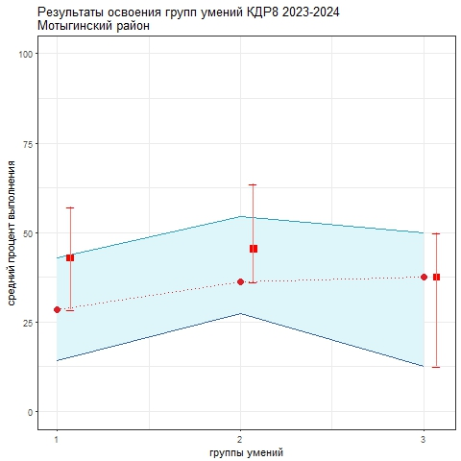

Как показывает график, самые низкие результаты показаны по 1-й группе умений (описание и объяснение естественно-научных явлений на основе имеющихся научных знаний). Выше результаты по 3-й группе (интерпретация данных и использование научных доказательств для получения выводов), однако по этой группе умений зафиксирован самый большой разброс результатов, слабые ученики показывают результаты ниже, чем по другим группам умений, что говорит о том, что общих подходов к их формированию не выработано. Лучшие результаты зафиксированы по 2-й группе умений (распознавание научных вопросов и применение методов естественно-научного исследования): более высокие результаты показывает как группа слабых учеников (нижняя половина голубого коридора), так группа сильных учеников (верхняя половина голубого коридора). В целом разброс индивидуальных результатов по первым двум группам умений относительно небольшой. Это означает, что показатели освоения 1-й и 2-й группы умений в разных группах школ, в разных территориях близки.
Анализируя приведенные данные, необходимо ответить на вопросы: 1) объективно ли муниципальные данные отражают положение дел. Об этом можно судить в том числе по диаграмме 2 "Распределение баллов": если, распределение баллов в муниципальной системе заметно отичается от нормального, это может говорить о необъективности проведения процедуры или проверки работ учеников; 2) в чем специфика ситуации в муниципальной системе образования с точки зрения средних значений и распределения результатов по группам умений; 3) что можно сделать для улучшения результатов, для формирования единой естественно-научной картины мира средствами разных предметов.

